63910
工厂名称 | 款号 | 商店名称 | 颜色 | 合计数量 | S订单数 | M订单数 | L订单数 | XL订单数 | 主标
宁波乾禾盛 | 63910 | 30912-FB | 黑色BLACK | 480 | 80 | 160 | 160 | 80 | 1920
宁波乾禾盛 | 63910 | 30912-FB | 芥绿色GRENOBLE GREEN #15-0544TCX | 480 | 80 | 160 | 160 | 80
宁波乾禾盛 | 63910 | 30912-FB | 宝石蓝ROYAL #1828 | 480 | 80 | 160 | 160 | 80
宁波乾禾盛 | 63910 | 30912-FB | 白色WHITE 11-0601TCX | 480 | 80 | 160 | 160 | 80

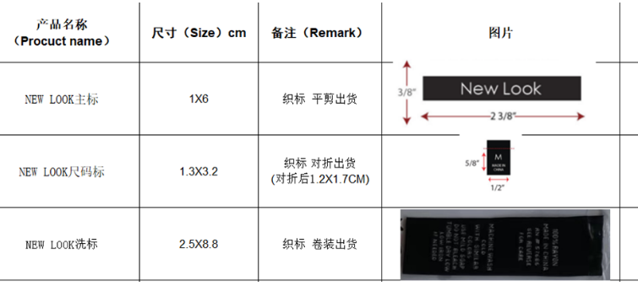
工厂名称 | 款号 | 商店名称 | 图片 | 合计数量 | 洗唛
宁波乾禾盛 | 63910 | 30912-FB | 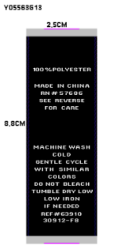 | 1920 | 1920
宁波乾禾盛 | 63910 | 30912-FB
宁波乾禾盛 | 63910 | 30912-FB
宁波乾禾盛 | 63910 | 30912-FB

